Sheet1
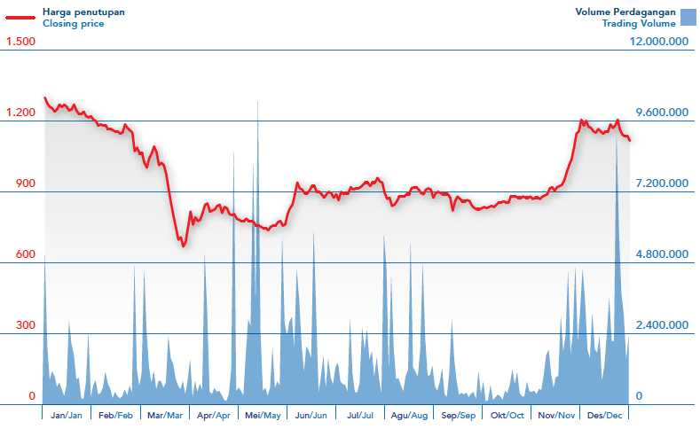

 |  | BBCA | 100% | 45%
 |  | Saham beredar: | 24,655,010,000 | 11,109,020,000

 |  | PERBANDINGAN NILAI HARGA WAJAR DENGAN PASAR Oktober (YOY)
 | Tahun | 2010 | 2011 | 2012 | 2013 | 2014 | 2015 | 2016 | 2017 | 2018 | 2019 | 2020 | 2021
 | Harga wajar (HW) |  |  |  |  |  |  | 9,261 | 10,641 | 12,049 | 13,567 | 13,612 | 13,974
 | Harga Pasar (HP) |  |  |  |  |  |  | 15,350 | 20,050 | 23,650 | 29,750 | 27,200 | 32,050
 | perbandingan (HP) +- |  |  |  |  |  |  |  | 4,700 | 3,600 | 6,100 | (2,550) | 4,850
 | perbandingan (HW) +- |  |  |  |  |  |  |  | 1,380 | 1,408 | 1,518 | 45 | 362
HW | 100% |  |  |  |  |  |  |  | 15% | 13% | 13% | 0% | 3%
HP | 100% |  |  |  |  |  |  |  | 31% | 18% | 26% | -9% | 18%

 |  | Tahun (YOY)
 |  | 2010 | 2011 | 2012 | 2013 | 2014 | 2015 | 2016 | 2017 | 2018 | 2019 | 2020 | 2021
 | Total Asset | 5,585,852 | 6,964,227 | 8,807,056 | 12,484,843 | 14,380,926 | 14,339,110 | 14,612,274 | 14,762,309 | 15,889,648 | 16,015,709 | 15,180,094 | 16,947,148
 | kenaikan dan turun |  | 1,378,375 | 1,842,829 | 3,677,787 | 1,896,083 | (41,816) | 273,164 | 150,035 | 1,127,339 | 126,061 | (835,615) | 1,767,054
 | 100% |  | 25% | 26% | 42% | 15% | 0% | 2% | 1% |  | 1% | -5% | 12%

 |  | Tahun
 |  | 2010 | 2011 | 2012 | 2013 | 2014 | 2015 | 2016 | 2017 | 2018 | 2019 | 2020 | 2021
 | Total liabilities | 1,482,705 | 2,241,333 | 3,396,543 | 3,058,924 | 4,244,369 | 4,195,684 | 4,075,716 | 4,003,233 | 4,626,013 | 4,365,175 | 3,909,303 | 5,101,517
 | kenaikan dan turun |  | 758,628 | 1,155,210 | (337,619) | 1,185,445 | (48,685) | (119,968) | (72,483) | 622,780 | (260,838) | (455,872) | 1,192,214
 | 100% |  | 51% | 52% | -10% | 39% | -1% | -3% | -2% | 16% | -6% | -10% | 30%

 |  | 260% | 197% | 159% | 308% | 239% | 242% | 259% | 269% | 243% | 267% | 288%

 |  | Tahun
 |  | 2010 | 2011 | 2012 | 2013 | 2014 | 2015 | 2016 | 2017 | 2018 | 2019 | 2020 | 2021
 | Total Equity | 3,860,827 | 4,423,554 | 5,410,513 | 9,425,919 | 10,136,557 | 10,143,426 | 10,536,558 | 10,759,076 | 11,263,635 | 11,650,534 | 11,270,791 | 11,845,631
 | kenaikan dan turun |  | 562,727 | 986,959 | 4,015,406 | 710,638 | 6,869 | 393,132 | 222,518 | 504,559 | 386,899 | (379,743) | 574,840
 | 100% |  | 15% | 22% | 74% | 8% | 0% | 4% | 2% | 5% | 3% | -3% | 5%

 |  | Tahun
 |  | 2010 | 2011 | 2012 | 2013 | 2014 | 2015 | 2016 | 2017 | 2018 | 2019 | 2020 | 2021
 | pendapatan bersih | 6,255,109 | 7,363,659 | 8,277,485 | 10,701,988 | 12,255,427 | 11,723,787 | 12,806,867 | 13,549,857 | 15,356,381 | 15,444,775 | 11,869,221 | 15,151,663
 | kenaikan dan turun |  | 1,108,550 | 913,826 | 2,424,503 | 1,553,439 | (531,640) | 1,083,080 | 742,990 | 1,806,524 | 88,394 | (3,575,554) | 3,282,442
 | 100% |  | 18% | 12% | 29% | 15% | -4% | 9% | 6% | 13% | 1% | -23% | 28%

 |  | Tahun
 |  | 2010 | 2011 | 2012 | 2013 | 2014 | 2015 | 2016 | 2017 | 2018 | 2019 | 2020 | 2021
 | modal kerja bersih | 892,195 | 1,183,940 | 1,328,681 | 1,489,039 | 1,920,464 | 1,849,891 | 1,899,822 | 2,296,170 | 2,418,362 | 2,313,039 | 1,883,235
 | kenaikan dan turun |  | 291,745 | 144,741 | 160,358 | 431,425 | (70,573) | 49,931 | 396,348 | 122,192 | (105,323) | (429,804)
 | 100% |  | 33% | 12% | 12% | 29% | -4% | 3% | 21% | 5% | -4% | -19%

 |  | Tahun
 |  | 2010 | 2011 | 2012 | 2013 | 2014 | 2015 | 2016 | 2017 | 2018 | 2019 | 2020 | 2021 (Q1)
 | Laba bruto | 1,152,626 | 1,237,601 | 1,356,275 | 1,654,171 | 1,755,315 | 1,730,740 | 1,852,816 | 1,756,079 | 1,872,849 | 2,188,244 | 1,580,106 | 1,860,738
 | kenaikan dan turun |  | 84,975 | 118,674 | 297,896 | 101,144 | (24,575) | 122,076 | (96,737) | 116,770 | 315,395 | (608,138) | 280,632
 | 100% |  | 7% | 10% | 22% | 6% | -1% | 7% | -5% | 7% | 17% | -28% | 18%

 |  | Tahun
 |  | 2010 | 2011 | 2012 | 2013 | 2014 | 2015 | 2016 | 2017 | 2018 | 2019 | 2020 | 2021
 | Laba bersih | 1,141,179 | 1,006,716 | 1,053,246 | 948,013 | 871,659 | 318,567 | 418,203 | 551,406 | 610,985 | 739,672 | (41,129) | 634,931
 | kenaikan dan turun |  | (134,463) | 46,530 | (105,233) | (76,354) | (553,092) | 99,636 | 133,203 | 59,579 | 128,687 | (780,801) | 676,060
 | 100% |  | -12% | 5% | -10% | -8% | -63% | 31% | 32% | 11% | 21% | -106% | -1644%

